Лист_1
 |  |  |  |  |  |  |  |  |  |  |  |  |  | Ваша скидка: |  |  | 40
Официальный прайс-лист ООО "АЛЬ-ПАКО" от 18.02.2026 |  |  |  |  |  |  |  |  |  |  |  |  |  | Сумма заказа |  |  | 0
Ваш менеджер: Фокин Александр Тел.: 89034622503 email: af@alpako.ru
Изображение | Наименование | Подробное фото | Штрихкод | ISBN | Размер изделия *см | Вес, кг | Страничность | Год издания | Материал | Кол-во в упаковке | Описание | РРЦ | Цена ОПТ БАЗОВАЯ руб | Цена ОПТ СО СКИДКОЙ руб | Остаток | Заказ, шт | Сумма заказа со скидкой
Новинки
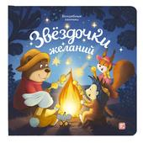 | Волшебные огоньки. Звёздочки желаний | 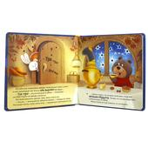 | 9785002303199 | 978-5-00230-319-9 | 2*20*20 | 0,366 | 10 | 2025 | Обложка 7БЦ, бумага мелованная 130 г/м2, печать 4+0, мат. лам. 1+0. Блок 193х193, 4+0 с гл.ВД лаком 1+0, цел. картон GC2 пл. 300 гр/м2. Модуль с перек | 33 | Самая уютная книга на свете — «Звёздочки желаний» — приглашает малыша на посиделки лесных друзей у костра. Милые иллюстрации, добрая история и самые настоящие огоньки ждут ребёнка в книге. Звёздочки в небе, искорки от костра, волшебные яблочки и орешки — внутри книги располагаются светодиоды, которые выглядывают в крошечные отверстия на каждом развороте, заставляя их на самом деле светиться. Отройте для себя настоящее волшебство вместе с Malamalama! | 0 | 1053,3 | 631.98 | 3 932 |  | 0
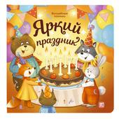 | Волшебные огоньки. Яркий праздник | 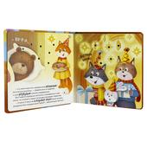 | 9785002303182 | 978-5-00230-318-2 | 2*20*20 | 0,366 | 10 | 2025 | Обложка 7БЦ, бумага мелованная 130 г/м2, печать 4+0, мат. лам. 1+0. Блок 193х193, 4+0 с гл.ВД лаком 1+0, цел. картон GC2 пл. 300 гр/м2. Модуль с перек | 33 | Самая уютная книга на свете — «Яркий праздник» — приглашает малыша отпраздновать день рождения медвежонка в кругу лесных друзей. Милые иллюстрации, добрая история и самые настоящие огоньки ждут ребёнка в книге. Сверкающие на солнце сосульки, огоньки гирлянды, свечи на торте — внутри книги располагаются светодиоды, которые выглядывают в крошечные отверстия на каждом развороте, заставляя их на самом деле светиться. Отройте для себя настоящее волшебство вместе с Malamalama! | 0 | 1053,3 | 631.98 | 3 821 |  | 0
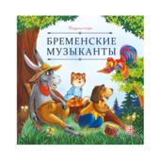 | Карусель сказок. Бременские музыканты | 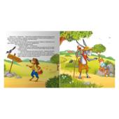 | 9785002302543 | 978-5-00230-254-3 | 0,2*20*20 | 0,050 | 12 | 2025 | Брошюра на скобе. Обложка картон мат.ламинация + выб.лак. Блок меловка 4+4 | 80 | Серия «Карусель сказок» — это десятки любимых историй в удобном формате. Сказки о настоящих принцессах и волшебстве, дружбе и приключениях, об исполнении желаний и победе добра над злом. Уютные, поучительные, увлекательные — сказки на любой вкус! Иллюстрации на каждой странице сопровождают повествование, помогая ребёнку дополнить фантазию и воочию увидеть персонажей. Серия «Карусель сказок» от Malamalama — первая большая коллекция малыша! | 158,9 | 120,4 | 72.24 | 2 142 |  | 0
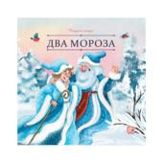 | Карусель сказок. Два Мороза | 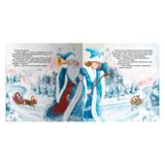 | 9785002300907 | 978-5-00230-090-7 | 0,2*20*20 | 0,050 | 12 | 2025 | Брошюра на скобе. Обложка картон мат.ламинация + выб.лак. Блок меловка 4+4 | 80 | Серия «Карусель сказок» — это десятки любимых историй в удобном формате. Сказки о настоящих принцессах и волшебстве, дружбе и приключениях, об исполнении желаний и победе добра над злом. Уютные, поучительные, увлекательные — сказки на любой вкус! Иллюстрации на каждой странице сопровождают повествование, помогая ребёнку дополнить фантазию и воочию увидеть персонажей. Серия «Карусель сказок» от Malamalama — первая большая коллекция малыша! | 158,9 | 120,4 | 72.24 | 2 272 |  | 0
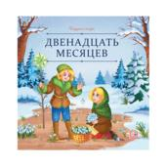 | Карусель сказок. Двенадцать месяцев | 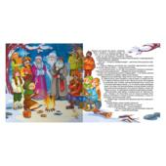 | 9785002300891 | 978-5-00230-089-1 | 0,2*20*20 | 0,050 | 12 | 2025 | Брошюра на скобе. Обложка картон мат.ламинация + выб.лак. Блок меловка 4+4 | 80 | Серия «Карусель сказок» — это десятки любимых историй в удобном формате. Сказки о настоящих принцессах и волшебстве, дружбе и приключениях, об исполнении желаний и победе добра над злом. Уютные, поучительные, увлекательные — сказки на любой вкус! Иллюстрации на каждой странице сопровождают повествование, помогая ребёнку дополнить фантазию и воочию увидеть персонажей. Серия «Карусель сказок» от Malamalama — первая большая коллекция малыша! | 158,9 | 120,4 | 72.24 | 2 200 |  | 0
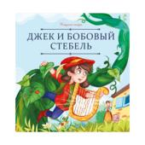 | Карусель сказок. Джек и бобовый стебель | 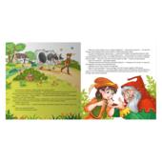 | 9785002302437 | 978-5-00230-243-7 | 0,2*20*20 | 0,050 | 12 | 2025 | Брошюра на скобе. Обложка картон мат.ламинация + выб.лак. Блок меловка 4+4 | 80 | Серия «Карусель сказок» — это десятки любимых историй в удобном формате. Сказки о настоящих принцессах и волшебстве, дружбе и приключениях, об исполнении желаний и победе добра над злом. Уютные, поучительные, увлекательные — сказки на любой вкус! Иллюстрации на каждой странице сопровождают повествование, помогая ребёнку дополнить фантазию и воочию увидеть персонажей. Серия «Карусель сказок» от Malamalama — первая большая коллекция малыша! | 158,9 | 120,4 | 72.24 | 512 |  | 0
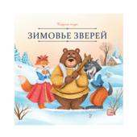 | Карусель сказок. Зимовье зверей | 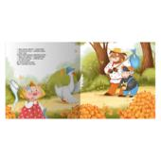 | 9785002300983 | 978-5-00230-098-3 | 0,2*20*20 | 0,050 | 12 | 2025 | Брошюра на скобе. Обложка картон мат.ламинация + выб.лак. Блок меловка 4+4 | 80 | Серия «Карусель сказок» — это десятки любимых историй в удобном формате. Сказки о настоящих принцессах и волшебстве, дружбе и приключениях, об исполнении желаний и победе добра над злом. Уютные, поучительные, увлекательные — сказки на любой вкус! Иллюстрации на каждой странице сопровождают повествование, помогая ребёнку дополнить фантазию и воочию увидеть персонажей. Серия «Карусель сказок» от Malamalama — первая большая коллекция малыша! | 158,9 | 120,4 | 72.24 | 2 265 |  | 0
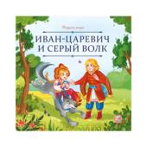 | Карусель сказок. Иван царевич и серый волк | 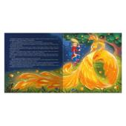 | 9785002302420 | 978-5-00230-242-0 | 0,2*20*20 | 0,050 | 12 | 2025 | Брошюра на скобе. Обложка картон мат.ламинация + выб.лак. Блок меловка 4+4 | 80 | Серия «Карусель сказок» — это десятки любимых историй в удобном формате. Сказки о настоящих принцессах и волшебстве, дружбе и приключениях, об исполнении желаний и победе добра над злом. Уютные, поучительные, увлекательные — сказки на любой вкус! Иллюстрации на каждой странице сопровождают повествование, помогая ребёнку дополнить фантазию и воочию увидеть персонажей. Серия «Карусель сказок» от Malamalama — первая большая коллекция малыша! | 158,9 | 120,4 | 72.24 | 515 |  | 0
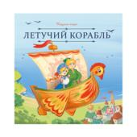 | Карусель сказок. Летучий корабль | 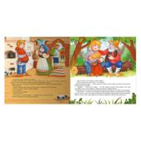 | 9785002302536 | 978-5-00230-253-6 | 0,2*20*20 | 0,050 | 12 | 2025 | Брошюра на скобе. Обложка картон мат.ламинация + выб.лак. Блок меловка 4+4 | 80 | Серия «Карусель сказок» — это десятки любимых историй в удобном формате. Сказки о настоящих принцессах и волшебстве, дружбе и приключениях, об исполнении желаний и победе добра над злом. Уютные, поучительные, увлекательные — сказки на любой вкус! Иллюстрации на каждой странице сопровождают повествование, помогая ребёнку дополнить фантазию и воочию увидеть персонажей. Серия «Карусель сказок» от Malamalama — первая большая коллекция малыша! | 158,9 | 120,4 | 72.24 | 511 |  | 0
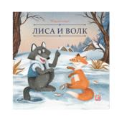 | Карусель сказок. Лиса и волк | 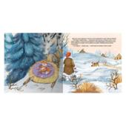 | 9785002300976 | 978-5-00230-097-6 | 0,2*20*20 | 0,050 | 12 | 2025 | Брошюра на скобе. Обложка картон мат.ламинация + выб.лак. Блок меловка 4+4 | 80 | Серия «Карусель сказок» — это десятки любимых историй в удобном формате. Сказки о настоящих принцессах и волшебстве, дружбе и приключениях, об исполнении желаний и победе добра над злом. Уютные, поучительные, увлекательные — сказки на любой вкус! Иллюстрации на каждой странице сопровождают повествование, помогая ребёнку дополнить фантазию и воочию увидеть персонажей. Серия «Карусель сказок» от Malamalama — первая большая коллекция малыша! | 158,9 | 120,4 | 72.24 | 2 297 |  | 0
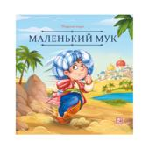 | Карусель сказок. Маленький Мук | 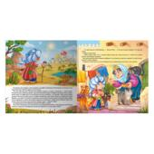 | 9785002302413 | 978-5-00230-241-3 | 0,2*20*20 | 0,050 | 12 | 2025 | Брошюра на скобе. Обложка картон мат.ламинация + выб.лак. Блок меловка 4+4 | 80 | Серия «Карусель сказок» — это десятки любимых историй в удобном формате. Сказки о настоящих принцессах и волшебстве, дружбе и приключениях, об исполнении желаний и победе добра над злом. Уютные, поучительные, увлекательные — сказки на любой вкус! Иллюстрации на каждой странице сопровождают повествование, помогая ребёнку дополнить фантазию и воочию увидеть персонажей. Серия «Карусель сказок» от Malamalama — первая большая коллекция малыша! | 158,9 | 120,4 | 72.24 | 610 |  | 0
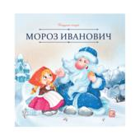 | Карусель сказок. Мороз Иванович | 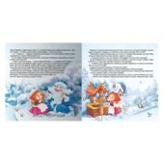 | 9785002300952 | 978-5-00230-095-2 | 0,2*20*20 | 0,050 | 12 | 2025 | Брошюра на скобе. Обложка картон мат.ламинация + выб.лак. Блок меловка 4+4 | 80 | Серия «Карусель сказок» — это десятки любимых историй в удобном формате. Сказки о настоящих принцессах и волшебстве, дружбе и приключениях, об исполнении желаний и победе добра над злом. Уютные, поучительные, увлекательные — сказки на любой вкус! Иллюстрации на каждой странице сопровождают повествование, помогая ребёнку дополнить фантазию и воочию увидеть персонажей. Серия «Карусель сказок» от Malamalama — первая большая коллекция малыша! | 158,9 | 120,4 | 72.24 | 2 372 |  | 0
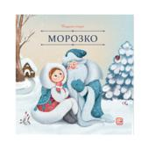 | Карусель сказок. Морозко | 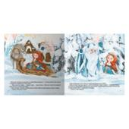 | 9785002300945 | 978-5-00230-094-5 | 0,2*20*20 | 0,050 | 12 | 2025 | Брошюра на скобе. Обложка картон мат.ламинация + выб.лак. Блок меловка 4+4 | 80 | Серия «Карусель сказок» — это десятки любимых историй в удобном формате. Сказки о настоящих принцессах и волшебстве, дружбе и приключениях, об исполнении желаний и победе добра над злом. Уютные, поучительные, увлекательные — сказки на любой вкус! Иллюстрации на каждой странице сопровождают повествование, помогая ребёнку дополнить фантазию и воочию увидеть персонажей. Серия «Карусель сказок» от Malamalama — первая большая коллекция малыша! | 158,9 | 120,4 | 72.24 | 2 375 |  | 0
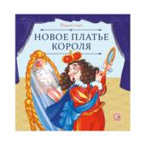 | Карусель сказок. Новое платье короля | 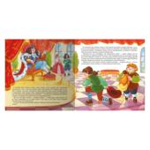 | 9785002302505 | 978-5-00230-250-5 | 0,2*20*20 | 0,050 | 12 | 2025 | Брошюра на скобе. Обложка картон мат.ламинация + выб.лак. Блок меловка 4+4 | 80 | Серия «Карусель сказок» — это десятки любимых историй в удобном формате. Сказки о настоящих принцессах и волшебстве, дружбе и приключениях, об исполнении желаний и победе добра над злом. Уютные, поучительные, увлекательные — сказки на любой вкус! Иллюстрации на каждой странице сопровождают повествование, помогая ребёнку дополнить фантазию и воочию увидеть персонажей. Серия «Карусель сказок» от Malamalama — первая большая коллекция малыша! | 158,9 | 120,4 | 72.24 | 683 |  | 0
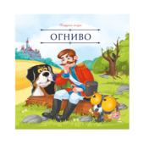 | Карусель сказок. Огниво | 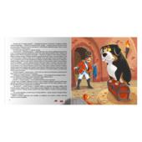 | 9785002302451 | 978-5-00230-245-1 | 0,2*20*20 | 0,050 | 12 | 2025 | Брошюра на скобе. Обложка картон мат.ламинация + выб.лак. Блок меловка 4+4 | 80 | Серия «Карусель сказок» — это десятки любимых историй в удобном формате. Сказки о настоящих принцессах и волшебстве, дружбе и приключениях, об исполнении желаний и победе добра над злом. Уютные, поучительные, увлекательные — сказки на любой вкус! Иллюстрации на каждой странице сопровождают повествование, помогая ребёнку дополнить фантазию и воочию увидеть персонажей. Серия «Карусель сказок» от Malamalama — первая большая коллекция малыша! | 158,9 | 120,4 | 72.24 | 682 |  | 0
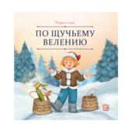 | Карусель сказок. По щучьему велению | 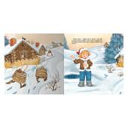 | 9785002300969 | 978-5-00230-096-9 | 0,2*20*20 | 0,050 | 12 | 2025 | Брошюра на скобе. Обложка картон мат.ламинация + выб.лак. Блок меловка 4+4 | 80 | Серия «Карусель сказок» — это десятки любимых историй в удобном формате. Сказки о настоящих принцессах и волшебстве, дружбе и приключениях, об исполнении желаний и победе добра над злом. Уютные, поучительные, увлекательные — сказки на любой вкус! Иллюстрации на каждой странице сопровождают повествование, помогая ребёнку дополнить фантазию и воочию увидеть персонажей. Серия «Карусель сказок» от Malamalama — первая большая коллекция малыша! | 158,9 | 120,4 | 72.24 | 2 348 |  | 0
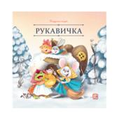 | Карусель сказок. Рукавичка | 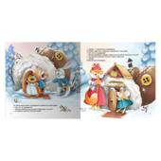 | 9785002300921 | 978-5-00230-092-1 | 0,2*20*20 | 0,050 | 12 | 2025 | Брошюра на скобе. Обложка картон мат.ламинация + выб.лак. Блок меловка 4+4 | 80 | Серия «Карусель сказок» — это десятки любимых историй в удобном формате. Сказки о настоящих принцессах и волшебстве, дружбе и приключениях, об исполнении желаний и победе добра над злом. Уютные, поучительные, увлекательные — сказки на любой вкус! Иллюстрации на каждой странице сопровождают повествование, помогая ребёнку дополнить фантазию и воочию увидеть персонажей. Серия «Карусель сказок» от Malamalama — первая большая коллекция малыша! | 158,9 | 120,4 | 72.24 | 2 370 |  | 0
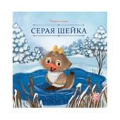 | Карусель сказок. Серая Шейка | 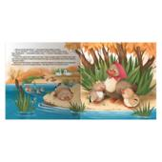 | 9785002300938 | 978-5-00230-093-8 | 0,2*20*20 | 0,050 | 12 | 2025 | Брошюра на скобе. Обложка картон мат.ламинация + выб.лак. Блок меловка 4+4 | 80 | Серия «Карусель сказок» — это десятки любимых историй в удобном формате. Сказки о настоящих принцессах и волшебстве, дружбе и приключениях, об исполнении желаний и победе добра над злом. Уютные, поучительные, увлекательные — сказки на любой вкус! Иллюстрации на каждой странице сопровождают повествование, помогая ребёнку дополнить фантазию и воочию увидеть персонажей. Серия «Карусель сказок» от Malamalama — первая большая коллекция малыша! | 158,9 | 120,4 | 72.24 | 2 318 |  | 0
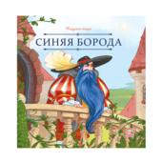 | Карусель сказок. Синяя борода | 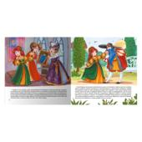 | 9785002302512 | 978-5-00230-251-2 | 0,2*20*20 | 0,050 | 12 | 2025 | Брошюра на скобе. Обложка картон мат.ламинация + выб.лак. Блок меловка 4+4 | 80 | Серия «Карусель сказок» — это десятки любимых историй в удобном формате. Сказки о настоящих принцессах и волшебстве, дружбе и приключениях, об исполнении желаний и победе добра над злом. Уютные, поучительные, увлекательные — сказки на любой вкус! Иллюстрации на каждой странице сопровождают повествование, помогая ребёнку дополнить фантазию и воочию увидеть персонажей. Серия «Карусель сказок» от Malamalama — первая большая коллекция малыша! | 158,9 | 120,4 | 72.24 | 683 |  | 0
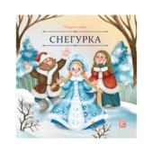 | Карусель сказок. Снегурка | 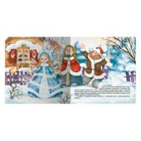 | 9785002300914 | 978-5-00230-091-4 | 0,2*20*20 | 0,050 | 12 | 2025 | Брошюра на скобе. Обложка картон мат.ламинация + выб.лак. Блок меловка 4+4 | 80 | Серия «Карусель сказок» — это десятки любимых историй в удобном формате. Сказки о настоящих принцессах и волшебстве, дружбе и приключениях, об исполнении желаний и победе добра над злом. Уютные, поучительные, увлекательные — сказки на любой вкус! Иллюстрации на каждой странице сопровождают повествование, помогая ребёнку дополнить фантазию и воочию увидеть персонажей. Серия «Карусель сказок» от Malamalama — первая большая коллекция малыша! | 158,9 | 120,4 | 72.24 | 2 367 |  | 0
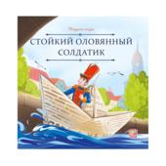 | Карусель сказок. Стойкий оловянный солдатик | 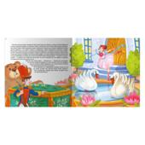 | 9785002302529 | 978-5-00230-252-9 | 0,2*20*20 | 0,050 | 12 | 2025 | Брошюра на скобе. Обложка картон мат.ламинация + выб.лак. Блок меловка 4+4 | 80 | Серия «Карусель сказок» — это десятки любимых историй в удобном формате. Сказки о настоящих принцессах и волшебстве, дружбе и приключениях, об исполнении желаний и победе добра над злом. Уютные, поучительные, увлекательные — сказки на любой вкус! Иллюстрации на каждой странице сопровождают повествование, помогая ребёнку дополнить фантазию и воочию увидеть персонажей. Серия «Карусель сказок» от Malamalama — первая большая коллекция малыша! | 158,9 | 120,4 | 72.24 | 662 |  | 0
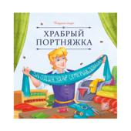 | Карусель сказок. Храбрый портняжка | 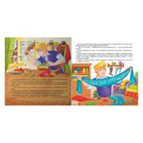 | 9785002302444 | 978-5-00230-244-4 | 0,2*20*20 | 0,050 | 12 | 2025 | Брошюра на скобе. Обложка картон мат.ламинация + выб.лак. Блок меловка 4+4 | 80 | Серия «Карусель сказок» — это десятки любимых историй в удобном формате. Сказки о настоящих принцессах и волшебстве, дружбе и приключениях, об исполнении желаний и победе добра над злом. Уютные, поучительные, увлекательные — сказки на любой вкус! Иллюстрации на каждой странице сопровождают повествование, помогая ребёнку дополнить фантазию и воочию увидеть персонажей. Серия «Карусель сказок» от Malamalama — первая большая коллекция малыша! | 158,9 | 120,4 | 72.24 | 688 |  | 0
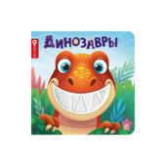 | Счастье в пути "Динозавры" | 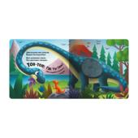 | 9785002303144 | 978-5-00230-314-4 | 2*17,5*17,5 | 0,269 | 12 | 2025 | Обложка 7БЦ, Мелованная бумага двухстороннего мелования, 130 гр, печать 4+0,гл.лам.1+0.Блок-картон одн.мел.,300 гр.Печ.4+0,воднодесперсионного лака1+0 | 40 | Серия «Счастье в пути» — отличный помощник для юного читателя в познании окружающего мира. Тактильные элементы позволят ребёнку заочно познакомиться со множеством вещей, а помогут в этом яркие иллюстрации и добрые стихи. Удобный формат позволит вам взять книгу с собой, куда бы вы ни направлялись. Счастье на кончиках пальцев вместе с Malamalama! | 0 | 695,9 | 417.54 | 2 558 |  | 0
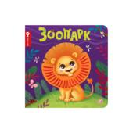 | Счастье в пути "Зоопарк" | 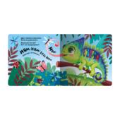 | 9785002303168 | 978-5-00230-316-8 | 2*17,5*17,5 | 0,269 | 12 | 2025 | Обложка 7БЦ, Мелованная бумага двухстороннего мелования, 130 гр, печать 4+0,гл.лам.1+0.Блок-картон одн.мел.,300 гр.Печ.4+0,воднодесперсионного лака1+0 | 40 | Серия «Счастье в пути» — отличный помощник для юного читателя в познании окружающего мира. Тактильные элементы позволят ребёнку заочно познакомиться со множеством вещей, а помогут в этом яркие иллюстрации и добрые стихи. Удобный формат позволит вам взять книгу с собой, куда бы вы ни направлялись. Счастье на кончиках пальцев вместе с Malamalama! | 0 | 695,9 | 417.54 | 2 556 |  | 0
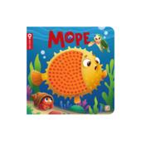 | Счастье в пути "Море" | 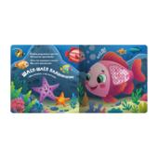 | 9785002303151 | 978-5-00230-315-1 | 2*17,5*17,5 | 0,269 | 12 | 2025 | Обложка 7БЦ, Мелованная бумага двухстороннего мелования, 130 гр, печать 4+0,гл.лам.1+0.Блок-картон одн.мел.,300 гр.Печ.4+0,воднодесперсионного лака1+0 | 40 | Серия «Счастье в пути» — отличный помощник для юного читателя в познании окружающего мира. Тактильные элементы позволят ребёнку заочно познакомиться со множеством вещей, а помогут в этом яркие иллюстрации и добрые стихи. Удобный формат позволит вам взять книгу с собой, куда бы вы ни направлялись. Счастье на кончиках пальцев вместе с Malamalama! | 0 | 695,9 | 417.54 | 2 554 |  | 0
 | Счастье в пути "Питомцы" |  | 9785002303175 | 978-5-00230-317-5 | 2*17,5*17,5 | 0,269 | 12 | 2025 | Обложка 7БЦ, Мелованная бумага двухстороннего мелования, 130 гр, печать 4+0,гл.лам.1+0.Блок-картон одн.мел.,300 гр.Печ.4+0,воднодесперсионного лака1+0 | 40 | Серия «Счастье в пути» — отличный помощник для юного читателя в познании окружающего мира. Тактильные элементы позволят ребёнку заочно познакомиться со множеством вещей, а помогут в этом яркие иллюстрации и добрые стихи. Удобный формат позволит вам взять книгу с собой, куда бы вы ни направлялись. Счастье на кончиках пальцев вместе с Malamalama! | 0 | 695,9 | 417.54 | 2 554 |  | 0
01. Подарочные издания
Сказки, сборники сказок
 | Волшебные огоньки. Ёлочка друзей |  | 9785002301867 | 978-5-00230-186-7 | 1,9*20*20 | 0,395 | 10 | 2025 | Обложка 7БЦ:Мел бумага, Мат лам+Выб. УФ-лак. Блок: Картон целл, Мат лам. Световой модуль: 7 лампочек | 20 | Волшебные огоньки. Ёлочка друзей: «Волшебные огоньки» — новая серия от торговой марки Malamalama! Самая уютная книга на свете — «Ёлочка друзей» — отправляет ребёнка в путешествие по зимнему лесу. Как зверята готовятся к Новому году? С какими чудесами они столкнутся? Милые иллюстрации, добрые персонажи и самые настоящие огоньки на страницах ждут ребёнка в книге. Фонарики на ёлке, свечи в комнате, светлячки или снежинки — внутри каждой страницы располагаются светодиоды, которые выглядывают в крошечные отверстия, заставляя их на самом деле светиться. Отройте для себя настоящее волшебство вместе с Malamalama! | 1 800 | 1634 | 980.4 | 856 |  | 0
 | Волшебные огоньки. Сладких снов |  | 9785002301874 | 978-5-00230-187-4 | 1,9*20*20 | 0,395 | 10 | 2025 | Обложка 7БЦ:Мел бумага, Мат лам+Выб. УФ-лак. Блок: Картон целл, Мат лам. Световой модуль: 7 лампочек | 20 | Волшебные огоньки. Сладких снов: «Волшебные огоньки» — новая серия от торговой марки Malamalama! Самая уютная книга на свете — «Сладких снов» — расскажет малышу, как лесные мамы укладывают спать своих малышей-зверят. Как зверята готовятся к Новому году? С какими чудесами они столкнутся? Милые иллюстрации, добрые персонажи и самые настоящие огоньки на страницах ждут ребёнка в книге. Фонарики на ёлке, свечи в комнате, светлячки или снежинки — внутри каждой страницы располагаются светодиоды, которые выглядывают в крошечные отверстия, заставляя их на самом деле светиться. Отройте для себя настоящее волшебство вместе с Malamalama! | 1 800 | 1634 | 980.4 | 622 |  | 0
 | Золотая коллекция сказок. Волшебник Изумрудного города |  | 9785001349372 | 978-5-00134-937-2 | 4*25*33 | 1,386 | 12 | 2025 | Обложка 7БЦ с ламинацией SoftTouch + Тиснение, блок - целлюлозный картон с ВД-лаком | 5 | Знаменитая сказка Александра Волкова о приключениях доброй девочки Элли и её друзей — Страшилы, Железного Дровосека, Трусливого Льва и Тотошки. Отправляйтесь в путешествие по Волшебной стране на страницах новой подарочной книги из серии «Золотая коллекция сказок» от торговой марки Malamalama! Полный текст произведения и огромные POP-UP конструкции на каждом развороте позволят окунуться в атмосферу волшебсва. Книга, которая станет настоящим сокровищем любой книжной коллекции! | 3 584 | 3258,3 | 1954.98 | 711 |  | 0
 | Золотая коллекция сказок. Золотой ключик или приключения Буратино |  | 9785002301348 | 978-5-00230-134-8 | 3,5*33*25 | 1,155 | 12 | 2025 | Обложка 7БЦ с ламинцией Softach и тиснением. Блок из целлулозного картона с поп-ап элементом. | 5 | Знаменитая и всеми любимая повесть-сказка Алексея Толстого о приключениях деревянной куклы Буратино и его друзей — Пьеро, Мальвины, Артемона. Отправляйтесь на поиски золотого ключика и помогите папе Карло открыть заветную дверь за нарисованным очагом! Полный текст произведения и огромные POP-UP конструкции на каждом развороте позволят окунуться в атмосферу приключений. Новая подарочная книги из серии «Золотая коллекция сказок» от торговой марки Malamalama — настоящее сокровище любой книжной коллекции! | 3 665 | 3332 | 1999.2 | 2 350 |  | 0
 | Золотая коллекция сказок. Снежная королева 13.01.2022 |  | 9785001347446 | 978-5-00134-744-6 | 3*33*25 | 0,912 | 12 | 2025 | Обложка 7БЦ с ламинацией SoftTouch + Тиснение, блок - целлюлозный картон с ВД-лаком | 5 | "Снежная королева" — удивительная сказка датского писателя Г.Х. Андерсена в формате книги-панорамки с объемными иллюстрациями. 3D развороты создают ощущение дополненной реальности и настоящего путешествия в сказку, в которой рассказывается об истинной дружбе, верности, настоящей любви и о победе добра над злом. Книга сделана из качественного и плотного картона. Яркая и контрастная печать делает картинки максимально насыщенными. Порадуйте своего ребёнка уже знакомой и полюбившейся многим сказкой про Герду и Кая с объёмными иллюстрациями, которые удивят вашего малыша! | 3 302 | 3001,8 | 1801.08 | 177 |  | 0
 | Золотая коллекция сказок. Щелкунчик 13.01.2022 |  | 9785001347439 | 978-5-00134-743-9 | 4*25*33 | 1,062 | 12 | 2025 | Обложка 7БЦ с ламинацией SoftTouch + Тиснение, блок - целлюлозный картон с ВД-лаком | 5 | «Щелкунчик и Мышиный король» Э. Т. А. Гофмана – всеми любимая рождественская сказка, которая уже многие годы не оставляет читателей равнодушными. Добрая история о настоящей любви, искренности, дружбе и преданности, подлинной победе добра над злом станет настольной новогодней книгой вашего ребёнка. Серия «Золотая коллекция сказок» – это портал в яркий мир любимых персонажей, которые оживают на страницах благодаря объемным pop-up конструкциям. Внутри не только иллюстрации, но и полный текст сказки. Подарите себе и своему малышу чудесную новогоднюю историю! | 3 302 | 3001,8 | 1801.08 | 447 |  | 0
 | Сундук Большая коллекция сказок (Любимые сказки: Колобок, Кот в сапогах; Красная шапочка, Маша и мед |  | 4655752644659 | 465-5-75264-465-9 | 9*18,6*23,6 | 0,632 | 8 | 2025 | Интегральная обложка с глянц. ламинацией, блок - целлюлозный картон с ВД-лаком | 6 | Любимые с детства сказки теперь в подарочном наборе "Большая коллекция сказок". Шесть ярких книг с объёмными POP-UP конструкциями и знакомыми персонажами откроют перед вами и вашим малышом яркий мир волшебства и приключений. Выбирайте книгу по настроению и погружайтесь в сказочную атмосферу, ведь каждая история - это маленький портал в мечты, вдохновлённые детством. | 2 175 | 2000 | 1200 | 3 354 |  | 0
Энциклопедии
 | Большая энциклопедия. Атлас. Путешествие по материкам |  | 9785001348528 | 978-5-00134-852-8 | 3,5*23,7*22,7 | 0,628 | 24 | 2025 | Обложка 7БЦ с глянц. ламинацией, блок - целлюлозный картон с ВД-лаком | 10 | Книга «Атлас. Путешествие по материкам» из серии «Большая энциклопедия» — это настоящий атлас мира для вашего малыша. Вместе с персонажами-путешественниками на страницах книги он посетит каждый материк, узнает о нём много интересных фактов, познакомится с флорой и фауной, самыми интересными и знаменитыми достопримечательностями. Во вложении к энциклопедии - большая карта мира, по которой удобно изучать государства и флаги. Красочные иллюстрации, сотни открывающихся окошек, интересные факты - отправляйтесь в кругосветное путешествие вместе с книгой «Атлас. Путешествие по материкам». | 1 826,4 | 1561 | 936.6 | 582 |  | 0
 | Большая энциклопедия. Человек и его эмоции. |  | 9785001349709 | 978-5-00134-970-9 | 2,8*22,7*22,7 | 0,640 | 24 | 2025 | Обложка 7БЦ с матовой ламинцией и выб. уф-лаком . Блок из целлюлозного картона с поп-ап элементом. | 10 | Энциклопедия «Человек и его эмоции» научит ребёнка с лёгкостью ориентироваться во внутреннем мире человека и глубже понимать себя и других. Малыш узнает, какие бывают чувства и эмоции, из-за чего они возникают и о чём сигнализируют, как с ними работать и как их выражать. Внутри книжки 24 страницы c красочными иллюстрациями, целых 77 окошек разной формы, объёмные POP-UP картинки и дорожки для пальчиков. Все интерактивные элементы дополняют процесс изучения и делают его весёлым и увлекательным. Читайте книжку вместе с вашим ребенком - проводите время интересно и с пользой! Книга сделана из плотного мелованного картона. Формат 222×217 мм. | 1 646 | 1496,4 | 897.84 | 503 |  | 0
 | Интерактивная энциклопедия. Великая Отечественная война. История победы. от 10.03.2022 |  | 9785001347453 | 978-5-00134-745-3 | 2,5*24,7*24,5 | 0,661 | 16 | 2025 | Обложка 7БЦ с ламинацией SoftTouch + Тиснение, блок - целлюлозный картон с ВД-лаком | 12 | Уникальная интерактивная энциклопедия, посвященная великой отечественной войне. История оживет благодаря объемным pop-up конструкциям и реалистичным иллюстрациям техники и вооружения на каждом развороте. Открывай окошки, изучай карты сражений, читай дополнительные брошюры и карточки. Погрузись в мир исторических событий вместе с интерактивной энциклопедией "Великая Отечественная война" | 2 382 | 2165,5 | 1299.3 | 6 752 |  | 0
 | Интерактивная энциклопедия. Динозавры |  | 9785001349235 | 978-5-00134-923-5 | 4*24,8*25 | 0,785 | 16 | 2025 | Обложка 7БЦ с матовой ламинацией+ выборочный лак + Тиснение, блок - целлюлозный картон с ВД-лаком | 6 | Интерактивная энциклопедия «Динозавры и другие доисторические животные» от торговой марки Malamalama — это захватывающее путешествие по доисторической Земле. Ваш малыш сможет прогуляться в древних тропических лесах, где познакомится со знаменитыми свирепыми ящерами. Масштабные POP-UP конструкции, множество клапанов и выдвигающихся элементов, интересные факты, натуралистичные иллюстрации — всё это ждёт юного читателя под обложкой энциклопедии. Интерактивная энциклопедия — идеальная настольная книга для маленького почемучки. Разгадывайте главную загадку нашей планеты — изучайте удивительных ящеров вместе с Malamalama! | 2 676 | 2432,7 | 1459.62 | 73 |  | 0
 | Интерактивная энциклопедия. Мифы Древней Греции |  | 9785001341567 | 978-5-00134-156-7 | 3,5*24,7*24,5 | 0,723 | 16 | 2025 | Обложка 7БЦ с мат. ламинацией и выб.лаком, блок - целлюлозный картон с ВД-лаком | 6 | Интерактивная энциклопедия «Мифы Древней Греции» — это настоящий портал в завораживающий мир античной мифологии. Под обложкой вас ждут масштабные 3D-элементы: гора Олимп и троянский конь, многоголовая гидра и корабль Тесея. Красочные иллюстрации рассказывают о великих богах и богинях, разворачивают перед вашими глазами подвиги героев и знаменитые события. Эта книга не только увлекательная и познавательная, но и красочная и интерактивная. Подарите вашему ребёнку неповторимую атмосферу знаменитых приключений — книгу «Мифы Древней Греции» от торговой марки Malamalama! | 2 943,6 | 2521,8 | 1513.08 | 1 307 |  | 0
 | Интерактивная энциклопедия. Мозг |  | 9785001347460 | 978-5-00134-746-0 | 2*24,5*24,7 | 0,575 | 16 | 2025 | Обложка 7БЦ с глянц. ламинацией, блок - целлюлозный картон с ВД-лаком | 6 | Интерактивная энциклопедия "Мозг. Компьютер в моей голове" расскажет ребёнку о том, как устроен мозг, кто руководит всеми процессами в нашем организме, что делает мозг ночью и почему к нам приходят сновидения. Многочисленные интерактивные элементы и объемные POP-UP картинки сделают путешествие маленького почемучки по лабиринтам извилин мозга интересным и захватывающим! Книга сделана из качественного и плотного картона. Яркая и контрастная печать делает картинки максимально насыщенными. 3D энциклопедия будет интересна как детям, так и взрослым. Книгу можно приобрести в качестве подарка. Читайте энциклопедию вместе с вашим ребенком — проводите время интересно и с пользой! | 2 360 | 2210 | 1326 | 2 165 |  | 0
 | Моя энциклопедия: Нефть. Черное золото |  | 9785002301362 | 978-5-00230-136-2 | 3*23*23 | 0,487 | 18 | 2025 | Обложка 7БЦ,Мелованная бумага 130 гр/м2, Матовая ламинация,Выб. УФ-лак 1+0, Блок:картон целлюлозный,ВД лак 1+0, двусторонняя печать | 14 | Энциклопедия «Нефть. Чёрное золото» от торговой марки Malamalama — настоящая находка для маленьких любознаек. С этой книгой ваш ребёнок узнает о том, откуда берется нефть, как она добывается, какие продукты производятся на её основе и как она влияет на нашу жизнь и окружающую среду. Яркие современные иллюстрации, окошки с дополнительной информацией и объёмные POP-UP конструкции делают энциклопедию ещё более увлекательной. Читайте книгу вместе с вашим ребенком — проводите время интересно и с пользой! | 2 100 | 1733,9 | 1040.34 | 1 863 |  | 0
 | Моя энциклопедия. Великая Отечественная война |  | 9785001349181 | 978-5-00134-918-1 | 2,8*22,7*22,7 | 0,500 | 18 | 2023 | Обложка 7БЦ с глянц. ламинацией, блок - целлюлозный картон с ВД-лаком | 14 | Великая Отечественная война... страшная катастрофа прошлого века, которая оставила глубокие раны на судьбе каждого жителя нашей страны тех лет и надолго закрепилась в нашей памяти. На страницах этой книги - история самой кровопролитной войны в истории человечества, рассказанная для наших детей и внуков. Чтобы они помнили, почему так важен мир на Земле. | 1 388 | 1261,8 | 757.08 | 2 231 |  | 0
...

